TOMA DE DATOS CLIENTE LED
 | TOMA DE DATOS CLIENTE

 | DATOS IDENTIFICATIVOS DEL CLIENTE

 | NOMBRE Y APELLIDOS |  |  |  |  |  |  |  |  |  |  |  |  | DNI

 | EN REPRESENTACIÓN DE |  |  |  |  |  |  |  |  |  |  |  |  | CIF

 | DOMICILIADO EN |  |  |  |  |  |  |  |  |  |  |  |  | CUPS

 | CÓDIGO POSTAL |  |  |  |  | POBLACIÓN |  |  |  |  |  |  |  | PROVINCIA

 | TELÉFONO FIJO |  |  |  |  | MÓVIL |  |  |  |  |  |  |  | EMAIL

 | DATOS DEL PUNTO DE SUMINISTRO

 | TIPO DE VÍA |  |  |  | NOMBRE

 | NÚMERO |  |  |  | BLOQUE |  |  | ESCALERA |  |  |  |  | PLANTA |  |  |  | PUERTA

 | CÓDIGO POSTAL |  |  |  | POBLACIÓN |  |  |  |  |  |  |  | PROVINCIA

 | TELÉFONO FIJO |  |  |  | MÓVIL |  |  |  |  |  |  |  | EMAIL

 | DATOS DEL ASESOR COMERCIAL

 | NOMBRE

 | TELÉFONO |  |  |  |  |  | EMAIL

 | DATOS DE LA INSTALACIÓN

 | HORARIO PREFERIDO DE INSTALACIÓN

 | OBSERVACIONES |  |  |  |  |  |  |  |  | DATOS ANEXOS

 |  |  |  |  |  |  |  |  |  | ¿DISPONE DE SEGURO DE CONTENIDO? |  |  |  |  |  |  | SÍ |  | NO

 |  |  |  |  |  |  |  |  |  | COMPAÑÍA ASEGURADORA

TOMA DE DATOS DE LA INSTALACIÓN

UBICACIÓN |  | LÁMPARAS EN CADA LUMINARIA | UNIDADES | EQUIPO EXISTENTE y COLOR |  |  |  |  | HORAS |  | DÍAS | ALTURA |  |  | MEDIDAS | WATIOS UNIDAD |  | OBSERVACIONES

INSTRUCCIONES

UBICACIÓN. Debemos informar de la zona donde se encuentra la luminaria que vamos a describir para que al realizar la instalación sea fácil identificarlo por parte del instalador, ejemplo: despacho, sala de reuniones, almacén, etc.… LÁMPARAS EN CADA LUMINARIA. Indicar las lámparas que puede haber en cada luminaria (Ejemplo: Pantalla con 4 tubos de 60 cm.) UNIDADES. El N.º de luminarias que hay iguales en esa ubicación. EQUIPO EXISTENTE y COLOR. La descripción del equipo existente y color o temperatura del mismo para ofertar su sustituto con el mismo tono que el actual a no ser que el cliente desee variarlo, este dato viene con la letra “K” y su terminología es CALIDO en torno a 3000 k, NEUTRO 4000 k y BLANCO 6000 k. HORAS. Son las horas de encendido de esta luminaria a lo largo del día. DÍAS. Son los días del año que se enciende. ALTURA. Indicar la altura aproximada no solo por buscar la solución adecuada sino también por si se necesita para su instalación andamios, grúas, etc. MEDIDAS. Es muy importante indicar las medidas ya que la sustitución vendrá acorde a ello, por ejemplo, tubos de 60, 90, 120 o 150 cm y en los Downlight especialmente ya que es necesario saber el corte exterior y el corte interior para que no se necesite realizar obra alguna en la sustitución. WATIOS. Para realizar el cálculo y la sustitución adecuada es “OBLIGATORIO” este dato, debería de ser el cliente quien nos lo diga, en caso de no saberlo, comprobarlo visualmente y si su ubicación nos lo impide, mandar foto para ver si se puede identificar. DESCRIPCION/DOWNLIGHT. Describir sobre todo si el Downlight es redondo, cuadrado, de empotrar o de superficie u otra indicación reseñable. OBSERVACIONES. Indicaremos cualquier cosa referente a esta línea que estamos informando, por ejemplo, que el cliente tenga un tipo de luminaria, pero quiera otra, es decir tiene actualmente Tubos, pero quiere sustituirlo por placas de Led.

· Se enviará foto de cada equipo existente descrito que no exista en la toma de datos · Se enviará foto de los espacios donde se encuentran las luminarias · En el caso de los DOWNLIGHT se necesita la longitud de corte Exterior, del corte Interior y si es Cuadrado o Redondo.

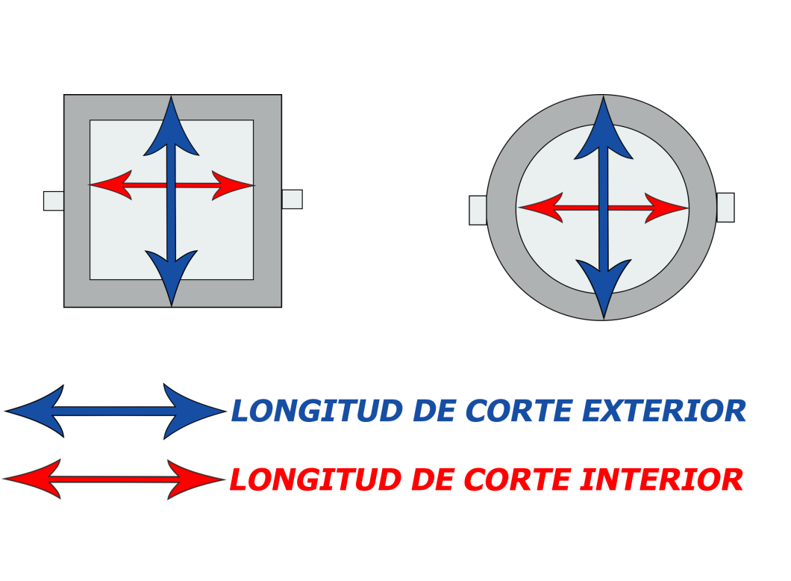
 |  |  |  |  |  |  |  | ¿QUÉ COLOR DEBO SELECCIONAR?

 |  |  |  |  |  |  |  | BLANCO FRÍO (5500-6500 K) |  |  |  |  |  | BLANCO NEUTRO (4000-4500 K) |  |  |  |  | BLANCO CÁLIDO (2500-3000K)

 |  |  |  |  |  |  |  | Lugares que requieren luz potente como: |  |  |  |  |  | Blanco puro adecuado para lugares como: |  |  |  |  | Luz confortable para generar ambiente agradable:

 |  |  |  |  |  |  |  | Garajes, Almacenes, Estancias Sanitarias, Instalaciones deportivas |  |  |  |  |  | Oficinas, Centros Educativos, Cocinas, Baños |  |  |  |  | Dormitorios, Salones, Restaurantes, Hoteles, Hall

